Login
ID | Cenário | Caso de Teste | Pré-requisitos | Massa de Datos | Passos | Resultado Esperado | ATDD/Behave | Severidade | Criticidade | Evidência Link | Observação
TC01 | Login com sucesso | Validar login com credenciais válidas | Usuário existente no sistema | Usuário: standard_user Senha: secret_sauce | 1- Acessar pagina de login https://www.saucedemo.com/ 2-Inserir login valido 3-Inserir password valida 4-Clicar no botão login | Login sucedido e acesso a home page | Funcionalidade: Login no sistema Cenário: Login com credenciais válidas Dado que o usuário está na página de login Quando ele informar um usuário válido E informar uma senha válida E clicar em "Login" Então o sistema deve autenticar o usuário E redirecionar para a home page | High | Critical |  | Caso positivo
TC02 | Login inválido | Validar login com credenciais inválidas | Usuário inexistente no sistema | Usuário: standard_user Senha: 123 (Exemplo) | 1- Acessar pagina de login https://www.saucedemo.com/ 2-Inserir login valido 3-Inserir password invalida 4-Clicar no botão login | -Falha ao tentar o login -Pop-up "Epic sadface: Username and password do not match any user in this service" | Funcionalidade: Login no sistema Cenário: Login com credenciais inválidas Dado que o usuário está na página de login Quando ele informar um usuário válido E informar uma senha inválida E clicar em "Login" Então o sistema deve exibir a mensagem de erro "Epic sadface: Username and password do not match any user in this service" E permanecer na tela de login | High | 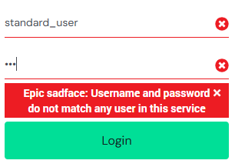 High |  | Caso negativo
TC03 | Usuário Bloqueado | Tentar logar com credenciais de um user bloqueado | Usuário bloqueado no sistema | Usuário: locked_out_user Senha: secret_sauce | 1- Acessar pagina de login https://www.saucedemo.com/ 2-Inserir login bloqueado 3-Inserir password valida 4-Clicar no botão login | -Falha ao tentar o login -Pop-up "Epic sadface: Sorry, this user has been locked out." | Funcionalidade: Login no sistema Cenário: Login com usuário bloqueado Dado que o usuário está na página de login Quando ele informar um usuário bloqueado E informar a senha correta E clicar em "Login" Então o sistema deve exibir a mensagem de erro "Epic sadface: Sorry, this user has been locked out." E não permitir o acesso ao sistema | High | 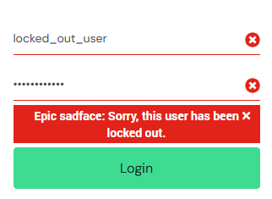 High |  | Caso negativo
TC04 | Sem Dados | Tentar logar sem credenciais | Deixar os campos (login/password) vazios | - | 1- Acessar pagina de login https://www.saucedemo.com/ 2-Campo de login vazio 3-Campo password vazio 4-Clicar no botão login | -Falha ao tentar o login -Pop-up "Epic sadface: Username is required" | Funcionalidade: Login no sistema Cenário: Tentativa de login sem preencher credenciais Dado que o usuário está na página de login Quando ele não informar usuário E não informar senha E clicar em "Login" Então o sistema deve exibir a mensagem de erro "Epic sadface: Username is required" E permanecer na tela de login | High | 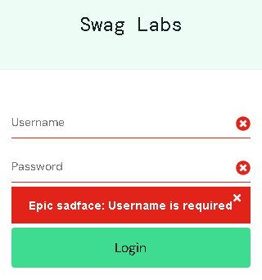 High |  | Caso negativo

